Sheet1
id | Summary | Steps to reproduce | Expected Result | Actual Result | Priority | Severity | Environment | Attachment
1 | Неотображаются картинки на видео при просмотре сайта через панель DevTools | 1.Открыть сайт https://www.youtube.com/ 2. Открыть панель DevTools 3. Просмотреть размеры между каждым видео 4. Кликнуть на видео и пролистнуть вниз 5. Не отображается картинки | Отображение картинок в видео | Не отображаются картинки в видео | 1 | 5 | Windows 10 Home 64x; Google Chrome 89.0.4389.123. Разрешение экрана 1920x1080 | 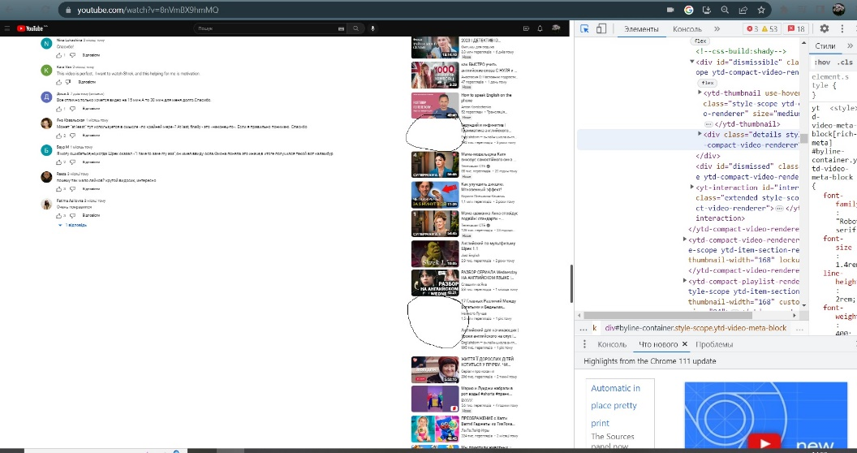
2 | Ошибка перевода текста в списке категорий видео на главной странице сайта | 1.Открыть сайт https://www.youtube.com/ 2. Зафиксировать результат сменить язык через Профиль 3. Кликнуть профиль 4. Кликнуть Язык - Русский и выбрать Украинский 5. Зафиксировать результат 6. Сменить на англ язык 7. Зафиксировать результат | Отображение корректной информация в спискеи категорий видео | Отображение некорректной информация в спискеи категорий видео | 1 | 5 | Windows 10 Home 64x; Google Chrome 89.0.4389.123. Разрешение экрана 1920x1080 | 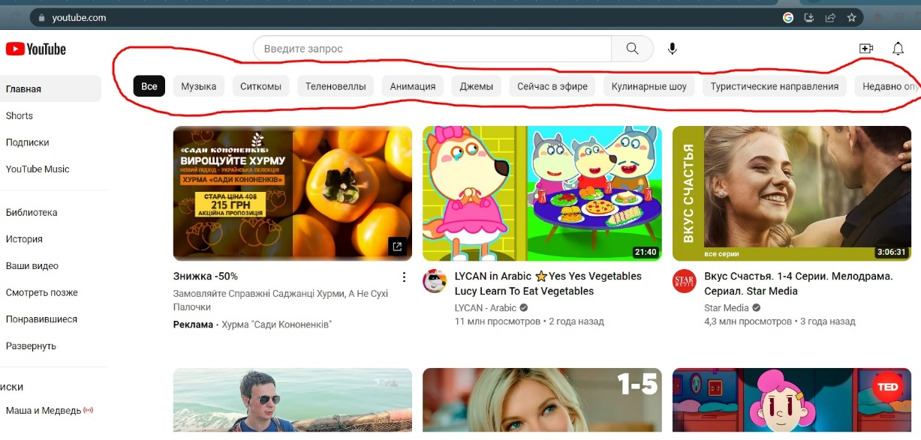 | 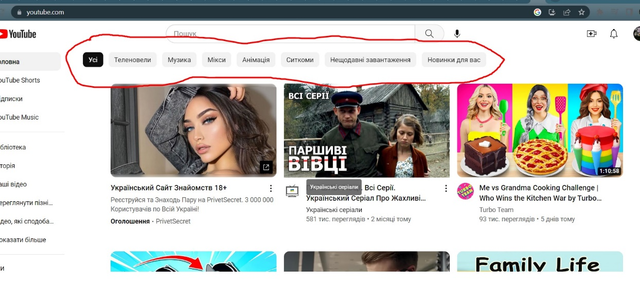 | 